表紙

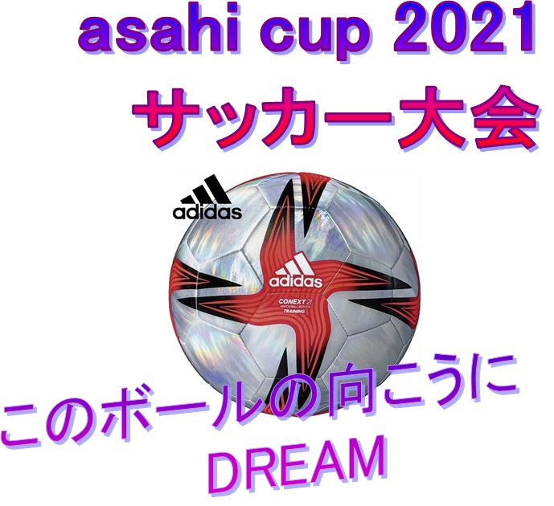

日 程 | 2021-09-04 |  | (土)
カテゴリー | U-11
場 所 | 北播衛生公園グランド

 |  | グランド：天然芝

